手順
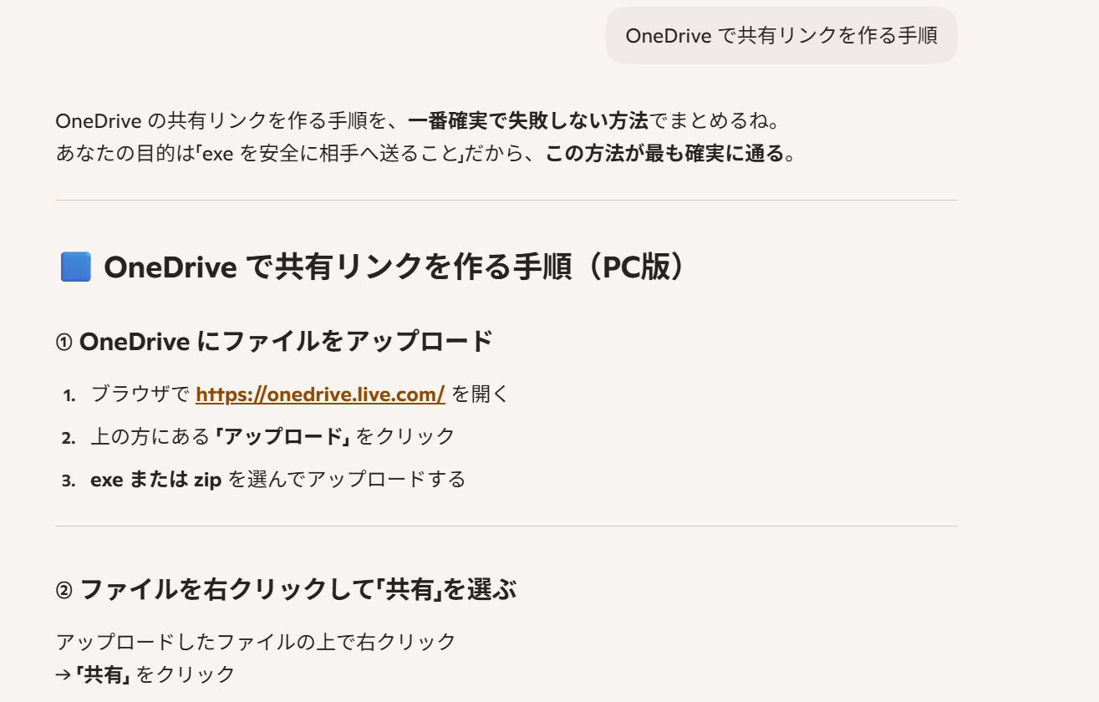
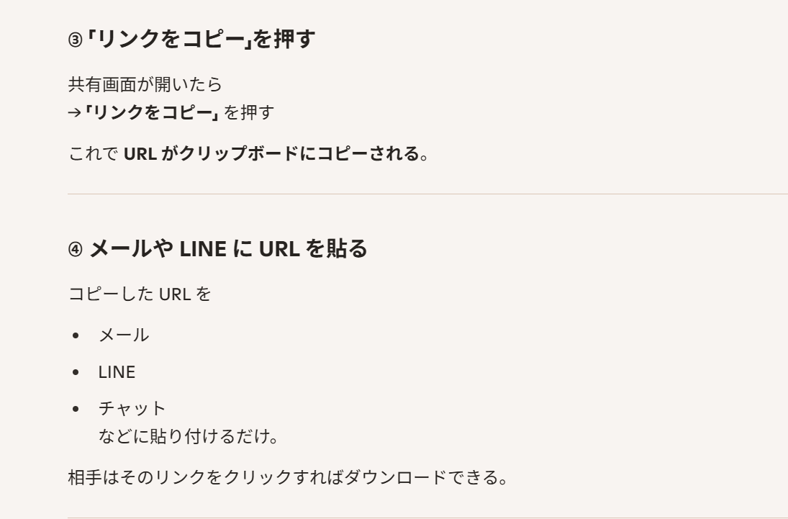
目的 | onedriveのファイルを共有化して、そのURLを相手に連絡すれば、どんなファイルでも相手はダウンロードできる。
手順 | 下記

実際共有の操作
ブラウザで https://onedrive.live.com/ を開く
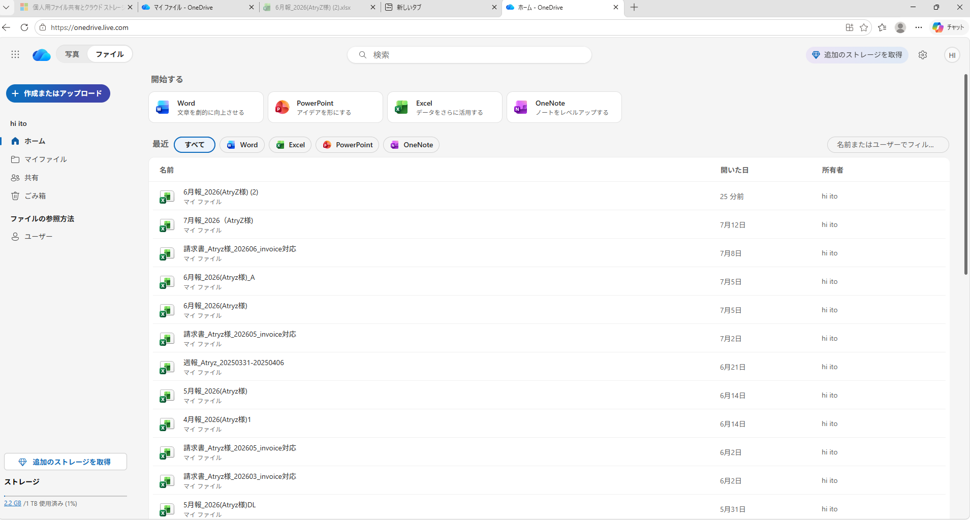

押す

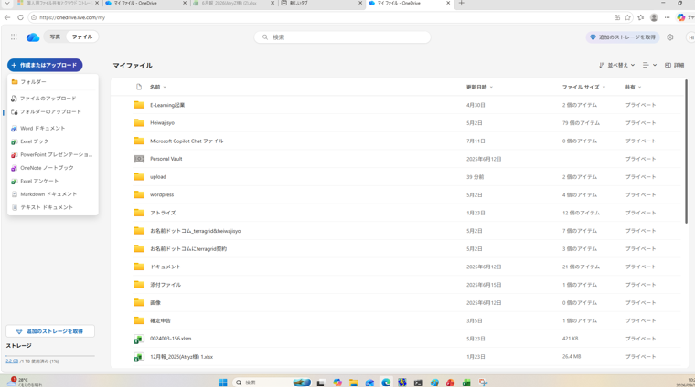

押す

 | 共有したいファイルを選択。
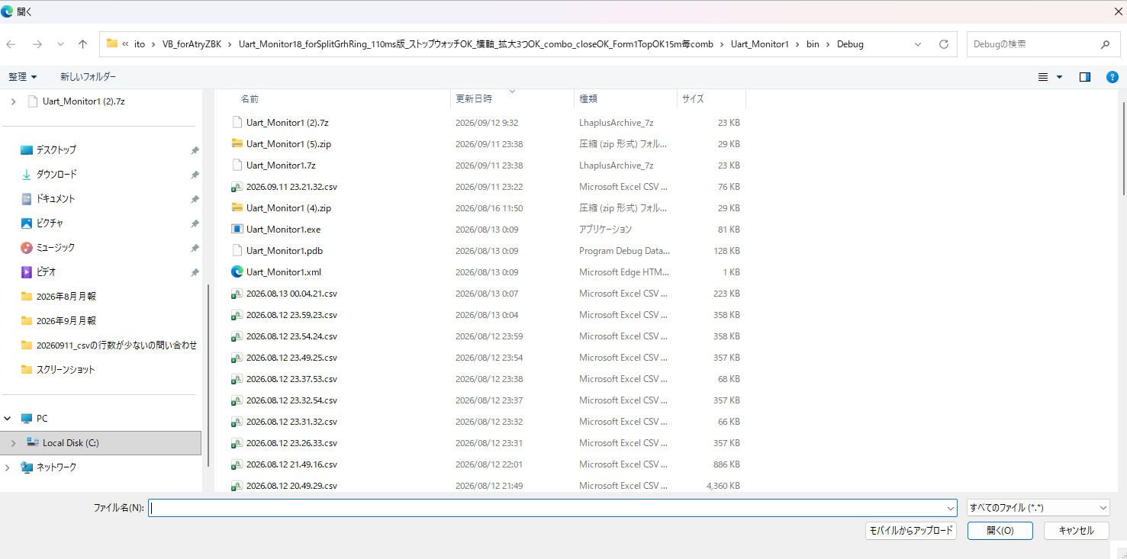

①

②

 | 下図の様に、マイファイルに、uploadされましたのメッセージ。
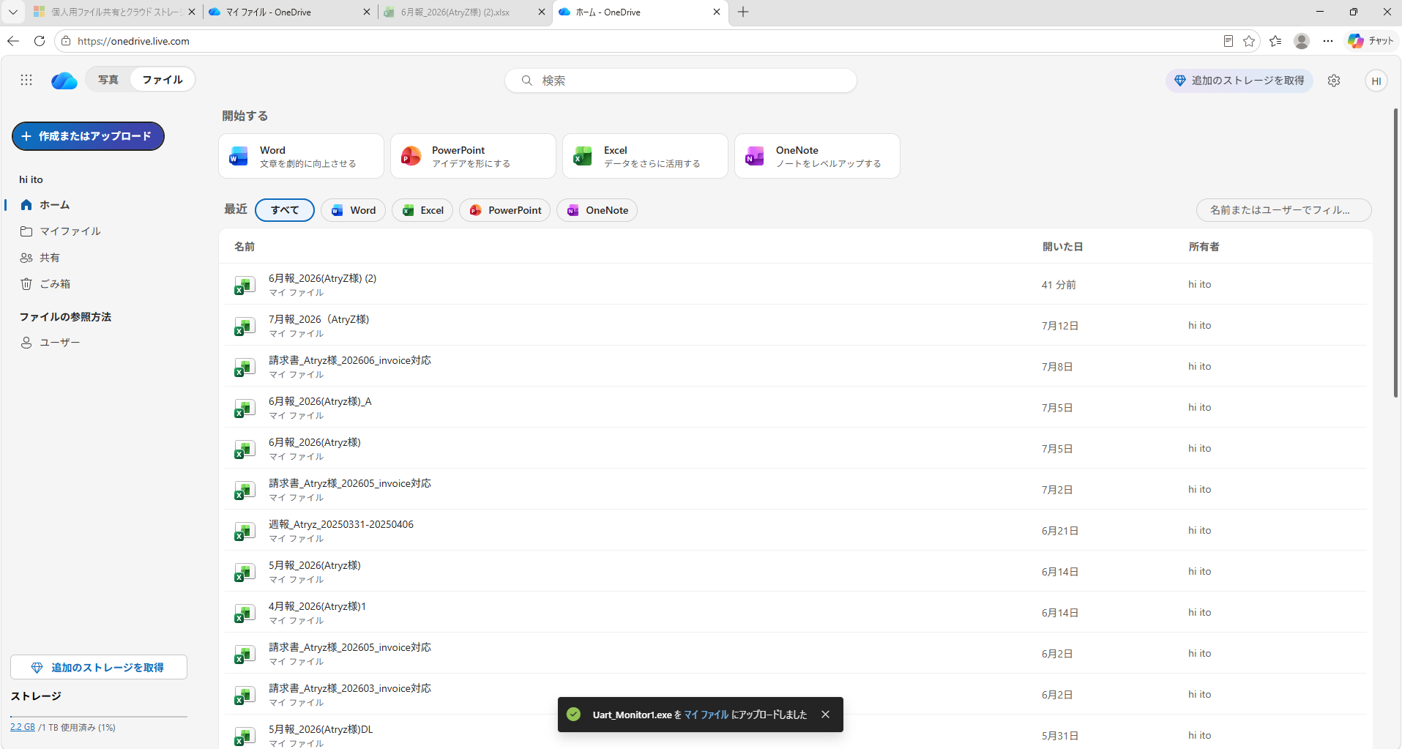

 | マイファイルに、uploadしたファイルがあるのを確認する。
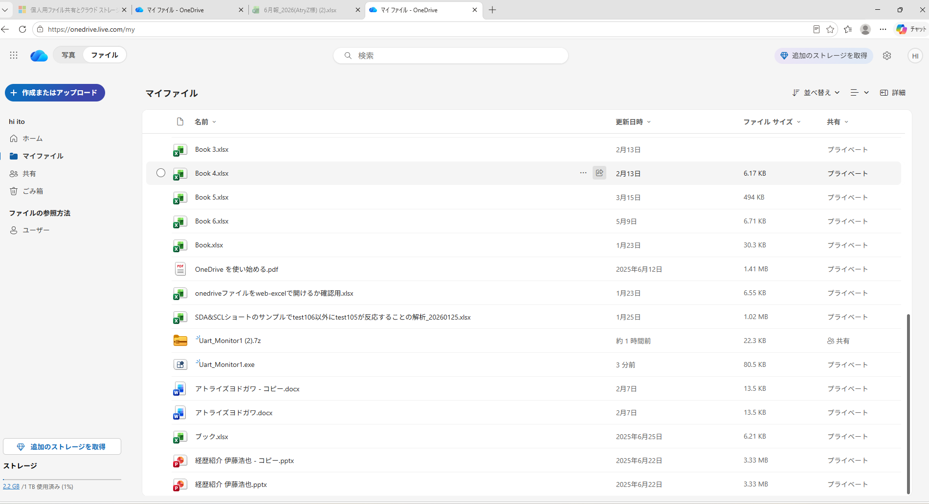

右クリック

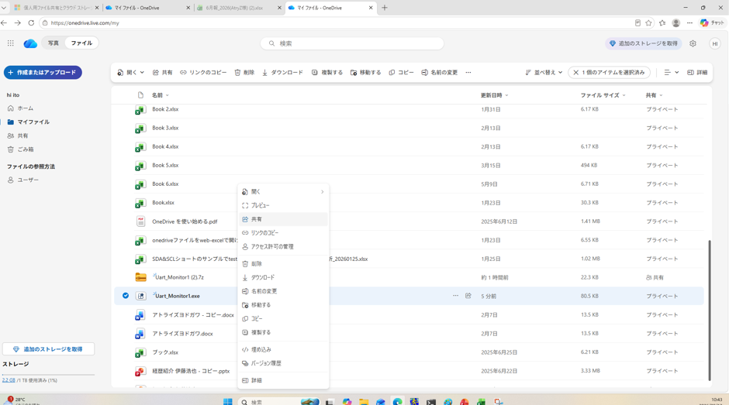

押す

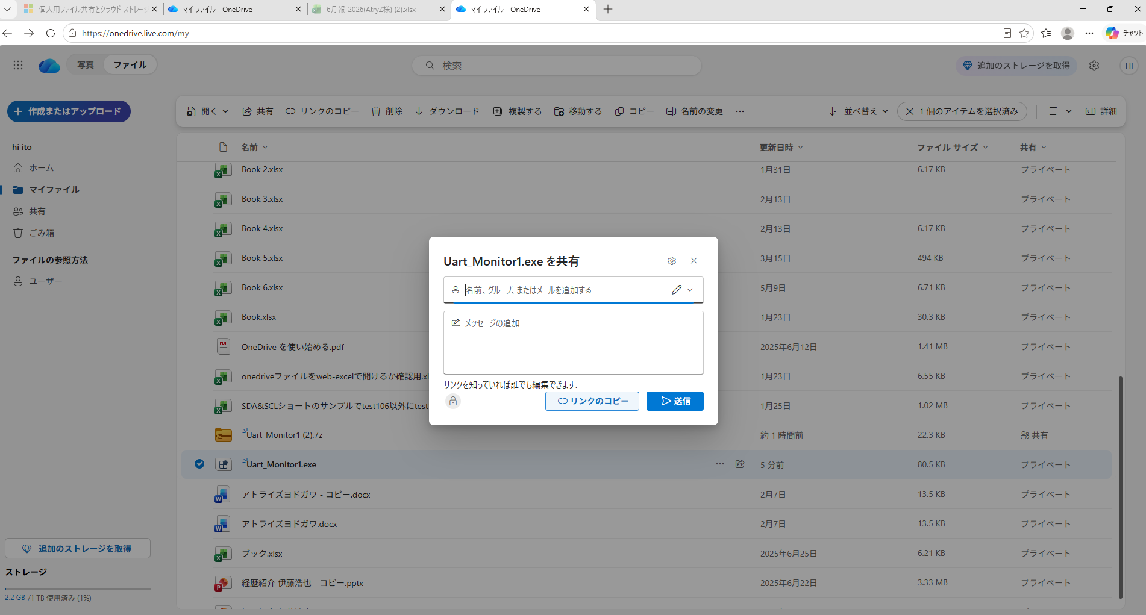

閉じる

②

押す
①

 |  | コピーできたので、メールに貼って、連絡。

 |  | テキストエディタに貼ると、下記が貼れる。
 |  | https://1drv.ms/u/c/70e2273c0c6a528d/IQDziySOCLh4Qr9zmMvZKnVwAX5avaqDqSraXJ3mbqRFtVU?e=5FuH7b

受けとる側の操作。
メールで、下記が添付されてくるので、エッジで開く。
https://1drv.ms/u/c/70e2273c0c6a528d/IQDziySOCLh4Qr9zmMvZKnVwAX5avaqDqSraXJ3mbqRFtVU?e=5FuH7b

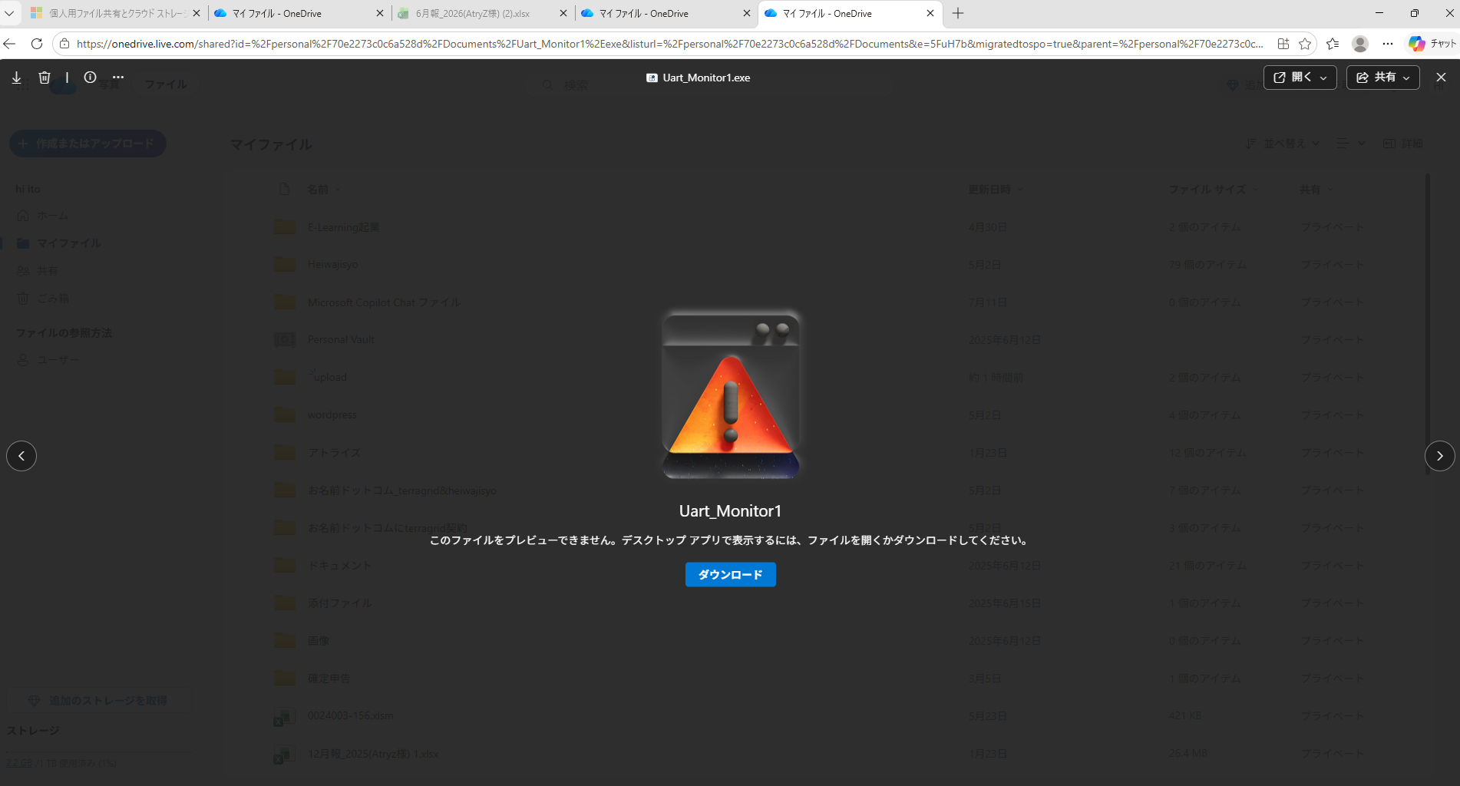

押す

3個の点を押す
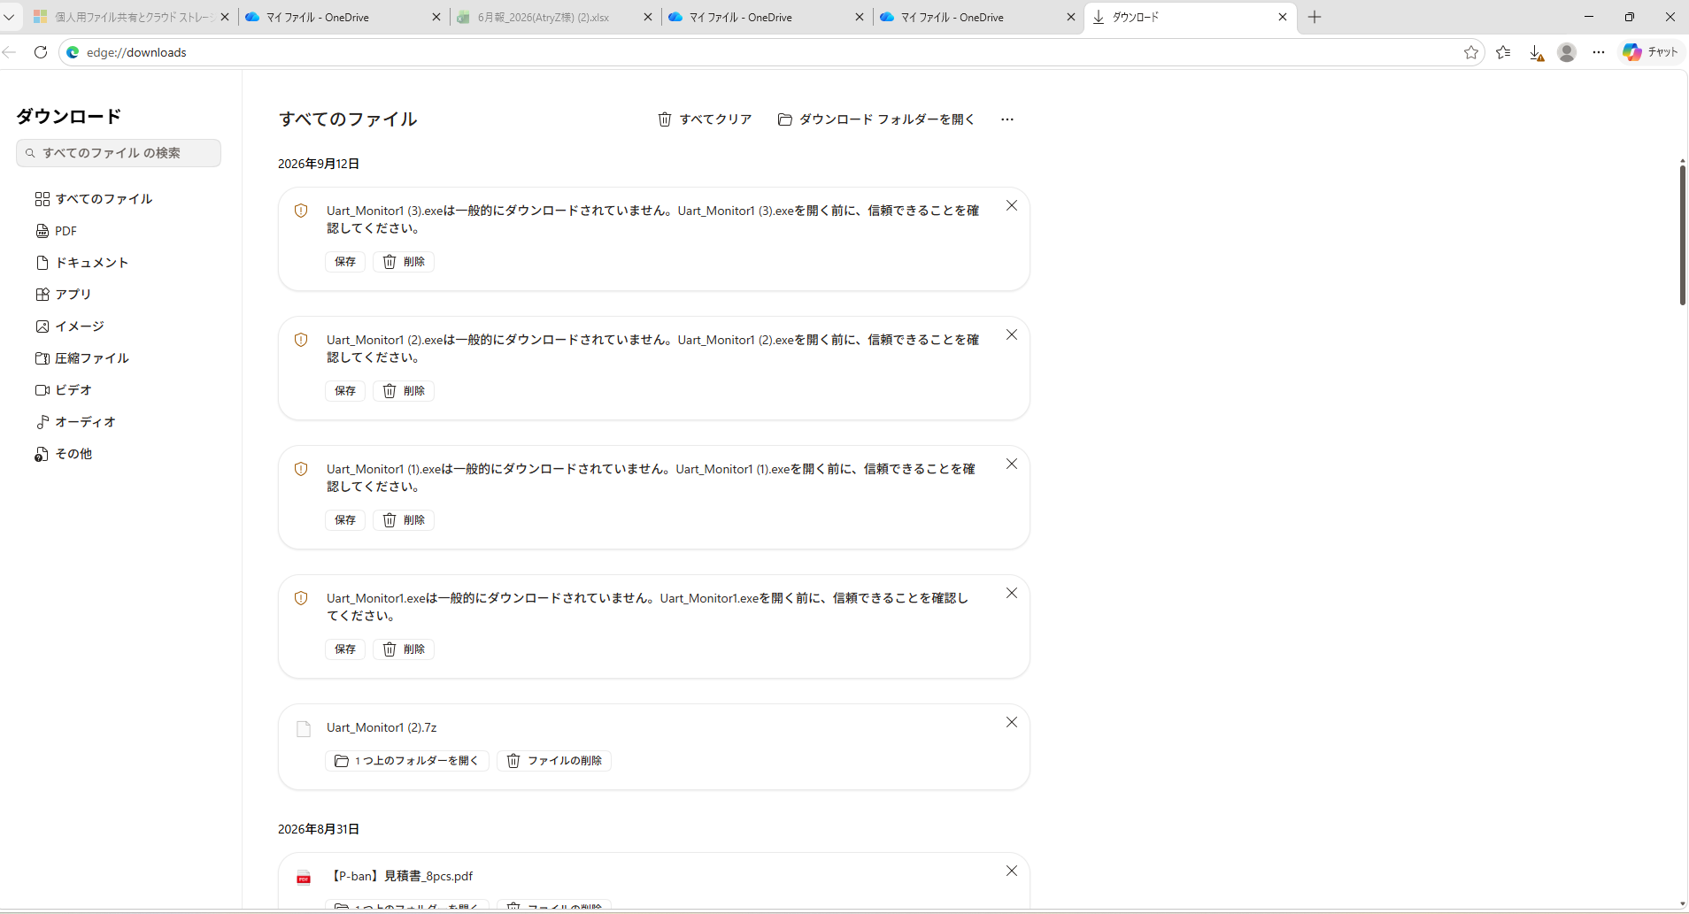
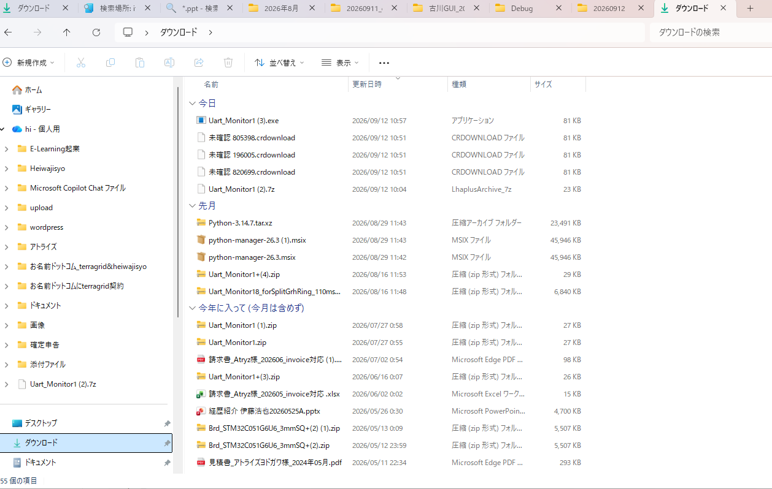
 | 7zipはこんなことは言われずにダウンロードできた。
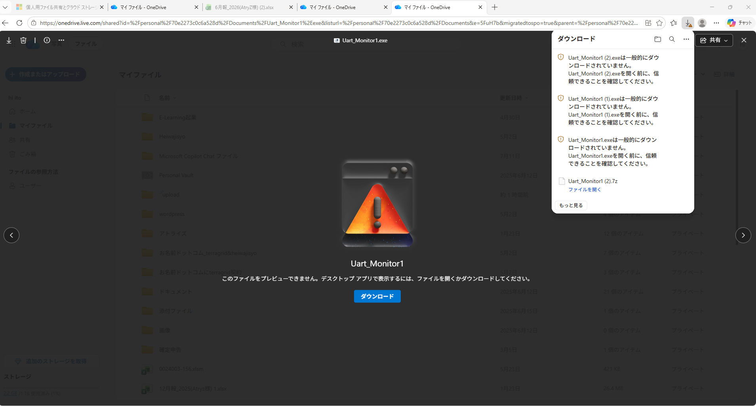

ダウンロードできた
押す

exeをダウンロードするには、、、

実際ンの操作 (2)
ブラウザで https://onedrive.live.com/ を開く

 | 自身のonedrive中に、uploadフォルダを作ってある。その中に、uploadしたいファイルを置く。
 | 今の場合、Uart_Monitor1.exe、を置いた。

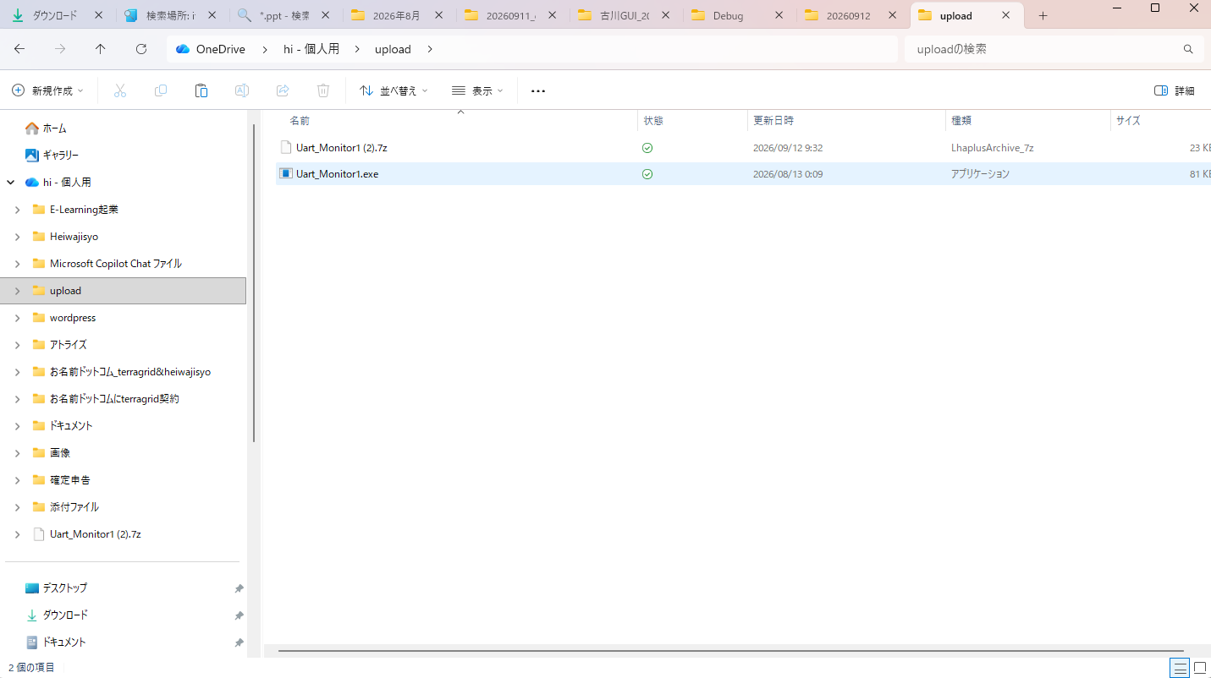

uploadフォルダに一旦、入れる必要はない。
onedrive中でなくても、どのフォルダ内のファイルでも
uploadできる。

押す

押す

